【微生物】微生物实验室需求
序号 | 工作站名称 | 业务目标 | 功能模块规划 | 业务/动作流程 | 验收标准 | 开发优先级
1 | 微生物检测自动化工作站 | 1. 实现国标倾注法自动化 ①设计通量：1200个样/24h； ②四种培养基通道； ③大部分样品仅需25+225ml稀释，少数样品需2-3个梯度稀释，每个梯度2个平行皿； ④部分样品需同时检测2-3个项目； ⑤每个样品平均处理时间＜1 min； ⑥培养皿完成后按项目培养温度要求区分放置； ⑦环境要求：百级洁净度（相当于ISO5级）； |  | 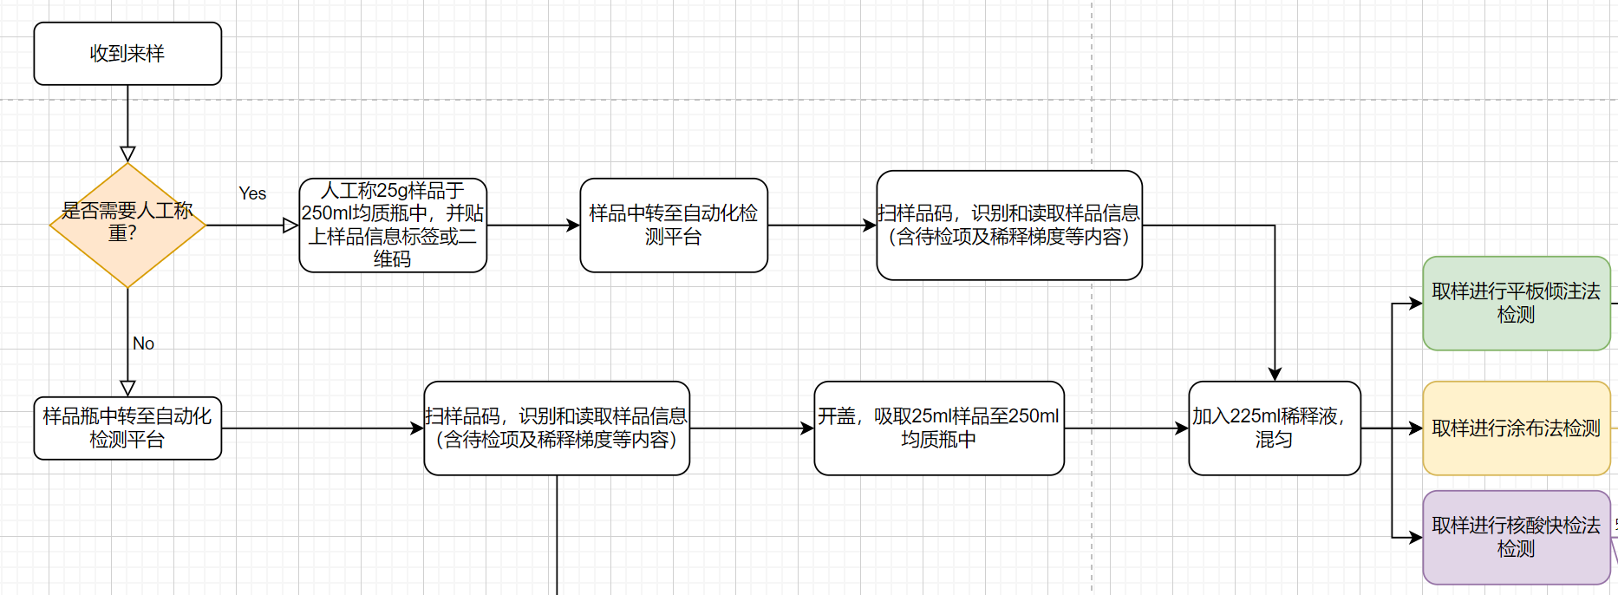 |  | Must have
 |  | 2. 实现微生物涂布法自动化 ①设计通量：200个样/24h； ②样品稀释梯度：-1至-6不等，选择2-3个梯度涂板，2个平行； ③培养基种类：6-8种，需设置相应培养基平皿堆栈。 ④每个样品平均处理时间＜1min； ⑤环境要求：百级洁净度（相当于ISO5级）。 |  |  |  | Must have
 |  | 3. 核酸快检平台 ①设计通量：96个样/8h； ②独立工作站可完成前处理+核酸提取+qPCR+数据上传对接等全线自动化，工作站与倾注和涂布线连接时可完成从样品稀释到结果上传的全流程自动化。 ③单轮时间＜6 h（不含qPCR上机时间）； ④环境要求：分区且有压强差，洁净度不做额外要求。 |  | 见上流程图 |  | Must have
2 | 试剂自动化配制分装岛 | 1. 液体试剂溶解、分装 ①微生物检测自动化平台用：大体积培养基4L/18L，无菌水120L，梯度稀释用生理盐水3L； ②1L/2L蓝盖瓶（20瓶）；18cm试管（1500支）。 |  | 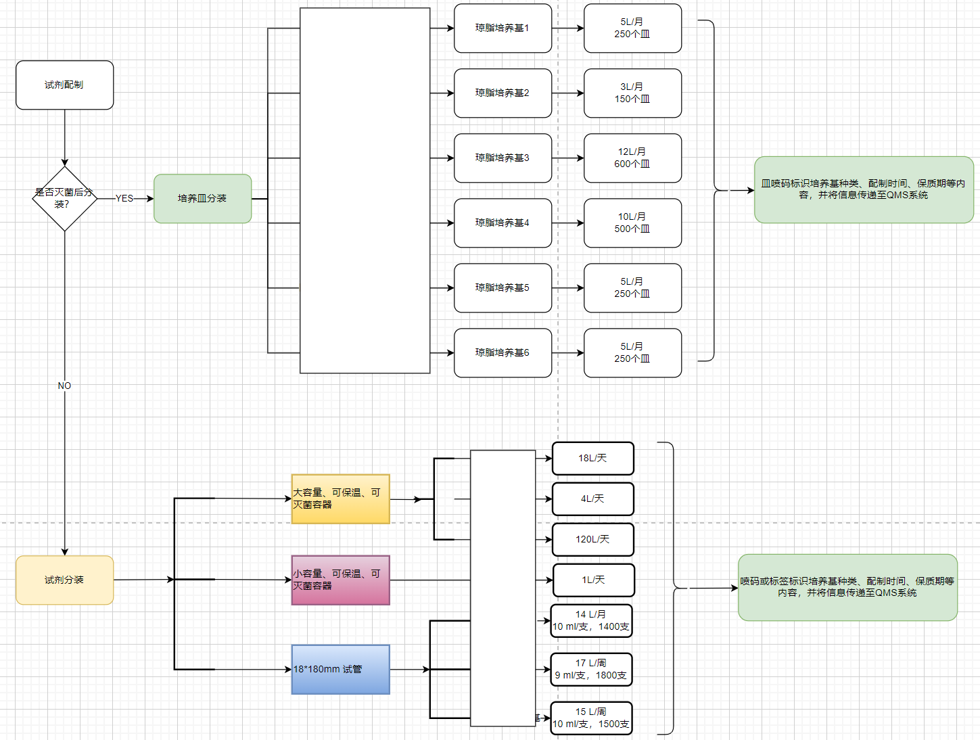 |  | Must have
 |  | 2. 琼脂培养基溶解、灭菌、分装 ①琼脂平皿的预制备：200个皿/批/种培养基； ②培养基信息标注（标签或喷码）。 |  |  |  | Must have
3 | 自动培养 | 1. 温度和容量 ①36±1℃：约2500个皿/天，培养时间18-72h不等，部分厌氧培养； ②28±1℃：约100个皿/周，培养时间5d。 ③33±1℃：少量 2. 设备要求 ①需要绑定每个皿（或每批皿）的位置信息和入箱时间； ②具备与上下游环节自动传送对接功能； ③具备紫外消杀功能; |  |  |  | Must have
4 | 菌落自动计数仪 | ①全自动化：自动上下皿+拍照+计数+数据上传 ②异常警示：菌落数大于某阈值时自动触发警示，同时将平皿放置于指定位置待人工复核； ③培养皿培养前拍一次，培养后拍一次，用于排除杂质干扰； ④设计通量：2000个皿/天，单个皿处理时间＜15 s。 |  |  |  | Must have

【微量物】微量自动化分析平台
微量自动化分析平台——涉及样品数量及来样频率
序号 | 步骤 | 说明 |  | 备注
1 | 样品类型 | 涉及类别包括：酱油、蚝油、料酒、黄豆酱、调味酱等类型 |  | 样品手工称重，类型不影响不影响本平台自动化设计
2 | 样品数量 | 单日数量约80-100个 |  | 平台设计数量需＞100个
3 | 来样节奏 | 不间断来样 |  | 全天不间断来样

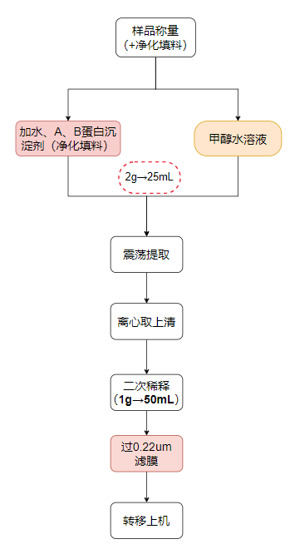
微量自动化分析平台——前处理平台
序号 | 步骤 | 步骤详述 | 涉及器皿/设备 | 备注
1 | 称样及添加净化填料 | 称取样品2g、填料约100mg于离心管中 | 50mL塑料旋盖尖底离心管 | 人工称样
2-A | 离心管定容 | 路线A：往塑料离心管种依A液1mL、B液1mL；加水定容至25mL刻度线 路线B：加50%甲醇水至25mL离心管刻度线 | 50mL离心管 | 取离心管25mL刻度线进行定容 | 优先选择离心管定容方案。
2-B | 加液 | 路线A：往塑料离心管种依次加入3种液体：水23mL、A液1mL、B液1mL 路线B：加甲醇+水（50+50）溶液25mL | 50mL离心管 | ①路线A、B区别为加液种类不一样。 ②A液、B液均为透明澄清溶液，可吸取完成
3 | 旋盖 | 旋紧离心管盖 | 离心管
4 | 震荡 | 涡旋震荡15min | 涡旋震荡器
5 | 离心 | 转移至离心机5000rpm离心3min | 高速离心机，转速＞8000rpm/min，适配上述离心管
6 | 开盖 | 旋开离心管盖 | 离心管
7 | 稀释混匀（吹打或者枪头搅拌） | 取0.5mL上清液，加水24.5mL稀释； | 离心管（50mL） | 稀释50倍并混匀
8 | 旋盖 | 旋紧离心管盖 | 离心管 | 取消
9 | 震荡 | 涡旋震荡30S | 离心管 | 取消
10 | 开盖 | 旋开离心管盖 | 离心管 | 取消
11 | 过0.22μm滤膜 | 取上清液约1.5mL过0.22μm滤膜至2mL色谱小瓶，旋紧色谱小瓶盖，放置在色谱进样盘 | 2mL塑料注射器，滤膜、2mL色谱进样小瓶、色谱进样盘 | 保证过滤完成液体大＞1mL即可
13 | 转移 | 转移进样盘至LC-MS检测 | 初步确定为：安捷伦1290液相（Multisample进样器） | 信息传递（样品信息）

微量自动化分析平台——分析平台
序号 | 步骤 | 步骤详述 | 涉及设备/系统 | 备注
1 | 进样转移 | 转移至质谱仪液相端进样盘 | 色谱进样小瓶与进样盘 | 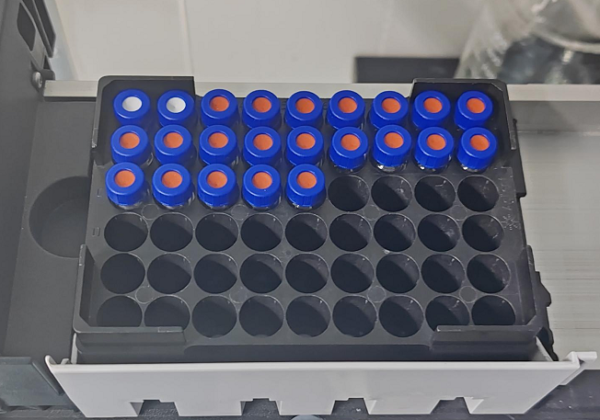
2 | 读取仪器的进样状态信息 | 仪器进样针是否在进样或空闲，评估是否可以转移进样盘 | 仪器API插件通讯 | 内部已初步测试确认了可行性
3 | 打开仪器样品仓门 | 通过按压或拉出等方式开门
4 | 转移进样盘至仪器端 | 通过机械臂抓取进样盘至样品仓
5 | 同步进样序列信息 | 将进样的序列信息（样品名称以及位置等）同步给仪器
6 | 仪器自动化数据处理及实时生成结果文件 | / | /
7 | 同步结果信息至质检QMS系统 | 实验室中控系统同步结果至内部质检QMS系统 | 质检QMS系统

